상품제안서
디셀라 컬러 PD 20W 고속 LCD 액정 디스플레이 5000mAh 2 in 1 미니 도킹형 보조배터리 | 상품코드: F28474

 |  |  |  |  |  |  | 02-412-0044 | www.easy1.co.kr
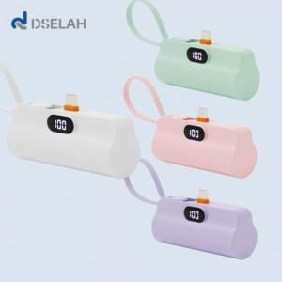

【상세/제작정보】

【인쇄/포장옵션】 | 레이저, 풀칼라 / 포장지포장

【공급단가】 | 수량 | 100~ | 300~ | 500~ | 1,000~ | 3,000~
*VAT별도 | 단가 | 7,850원 | 7,550원 | 7,350원 | 7,200원 | 7,100원

【상품 URL】 | https://dev.easy1.co.kr:443/src/goods_detail.php?gdno=28474

